상품제안서
클립펜/CLIPEN(젤펜 0.7)/Origin(오리진) | 상품코드: F21229

 |  |  |  |  |  |  | 02-412-0044 | www.easy1.co.kr
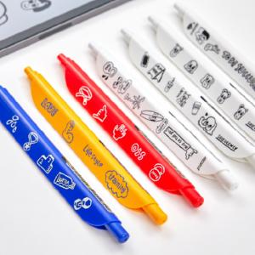

【상세/제작정보】 | 볼펜기능 이상의 디자인과 가치 최저가

【인쇄/포장옵션】 | 풀칼라 / OPP(비닐)

【공급단가】 | 수량 | 100~ | 300~ | 500~ | 1,000~ | 3,000~
*VAT별도 | 1P | 2,200원 | 2,100원 | 1,810원 | 1,550원 | 1,510원

【상품 URL】 | http://www.easy1.co.kr/src/goods_detail.php?gdno=21229

